Sheet1
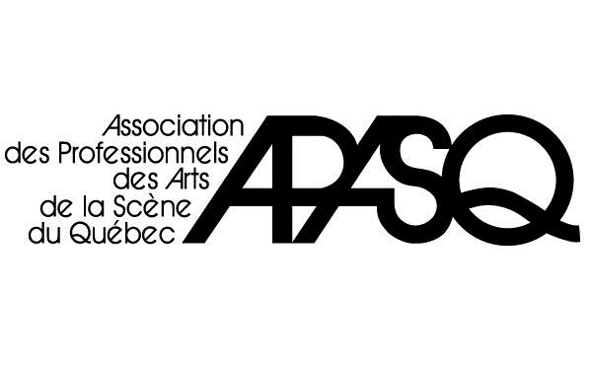
FORMULAIRE DE REMISE À LA CAISSE
DE SÉCURITÉ DES ARTS DE LA SCÈNE

2120, rue Sherbrooke Est, bureau 504
Montréal (Québec) H2K 1C3
Tél. : 514-523-4221 ou sans frais 1 877 523-4221
Téléc. : 514 523-4418 ou sans frais : 1 877 523-4418
Courriel : info@apasq.org
CP 55024 CP Champlain
Montréal (Québec) H2L 1C0
Tél. : 1 866 348-8960
Courriel : info@act-theatre.ca

ANNEXE B

Utiliser un formulaire par production
Utiliser un formulaire par production
Utiliser un formulaire par production
 |  |  |  | Type d’entente : ACT |  |  | N° dossier :

 |  | Producteur :

 |  | Titre de la production :

 |  | Date de première :

 |  | Date de dernière :

 |  | Couvrant la période du : |  |  |  | au

 |  |  |  |  |  |  |  | DÉDUCTION À LA SOURCE PERSONNE CONCEPTRICE
N° membre | Prénom Nom |  | N° contrat | Redevances (nombre de représentations x redevance) |  |  | Total | Cotisation syndicale (4 %)
 |  |  |  |  |  |  |  | $ 0.00
 |  |  |  |  |  |  |  | $ 0.00
 |  |  |  |  |  |  |  | $ 0.00
 |  |  |  |  |  |  |  | $ 0.00
 |  |  |  |  |  |  |  | $ 0.00
 |  |  |  |  |  |  |  | $ 0.00
 |  |  |  |  |  |  |  | $ 0.00
 |  |  |  |  |  |  |  | $ 0.00
 |  |  |  |  |  |  |  | $ 0.00
 |  |  |  |  |  |  | Total de la remise | $ 0.00

N° chèque |  |  |  | ou | Date du virement bancaire
 | Payable à l’ordre de l’APASQ

Date |  |  |  |  | Producteur

